关系图
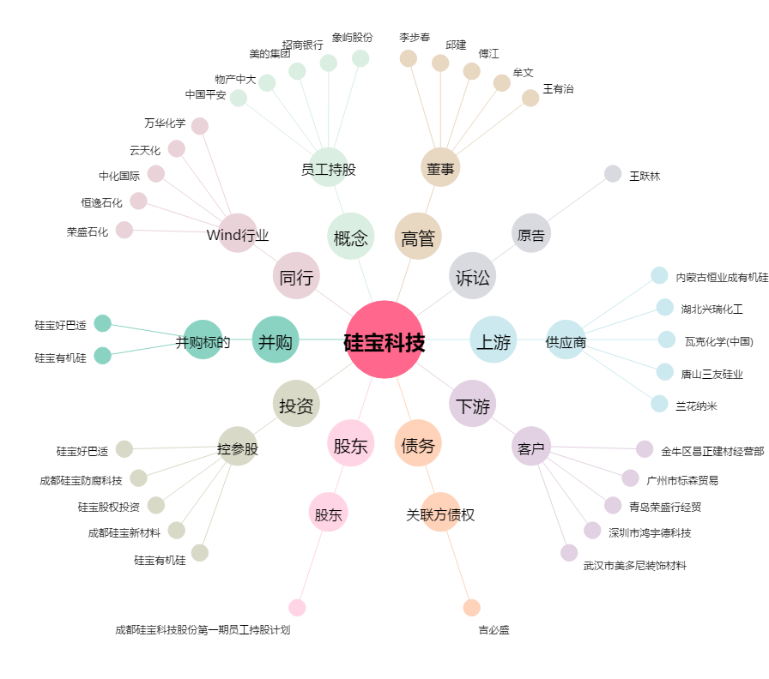
硅宝科技[300019.SZ] - 关系概览图

